Sheet1
空调清单 2023年8月4日
序号 | 项目名称 | 规格型号参数 | 计量单位 | 工程量 | 美的型号 | 单价 | 合计 | 备注
1 | 空调室外机组18HP | 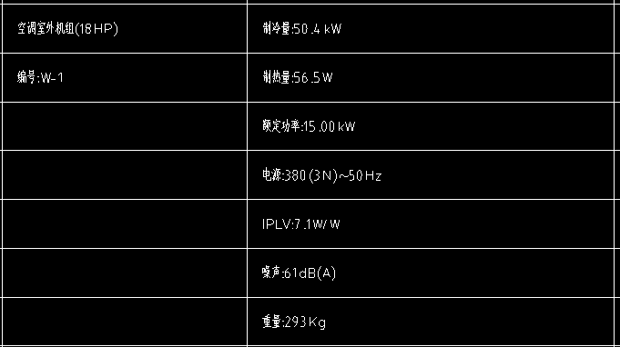 | 台 | 1 | MDV-504W/D2SN1-8U3(I) | 26182 | 26182 | 安装费根据安装现场而定；估算的话2500一个末端（含安装费、含材料）估算，要以实际材料量和安装难度而定。
2 | 空调室外机组22HP | 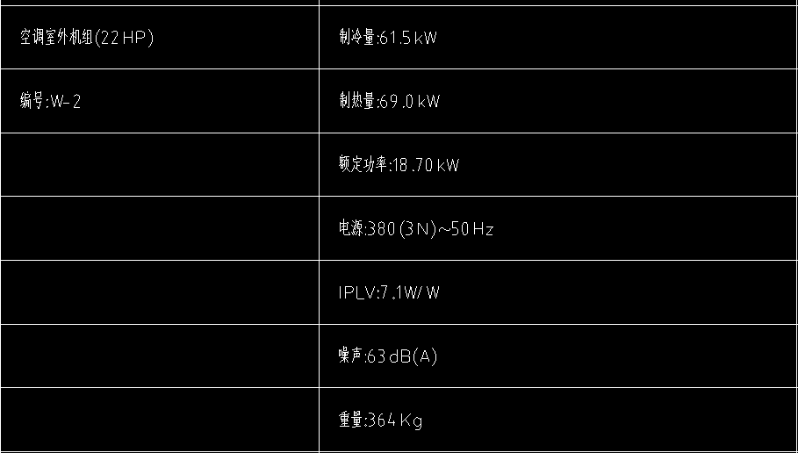 | 台 | 3 | MDV-615W/D2SN1-8V3(I) | 33136 | 99408 | 安装费根据安装现场而定；估算的话2501一个末端（含安装费、含材料）估算，要以实际材料量和安装难度而定。
3 | 高效静音型风管式室内机5.6KW | 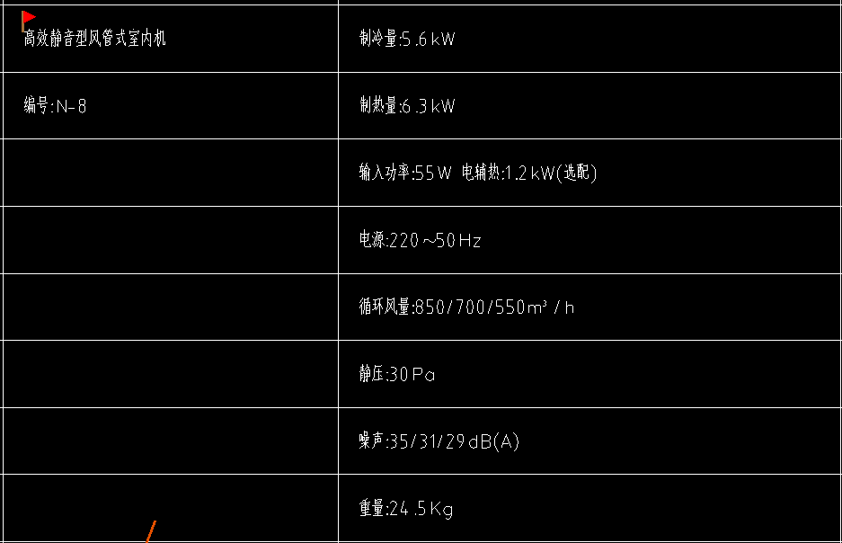 | 台 | 24 | MDV-D56T3/BP3N1-D2(B) | 1957 | 46968 | 安装费根据安装现场而定；估算的话2502一个末端（含安装费、含材料）估算，要以实际材料量和安装难度而定。
4 | 高效静音型风管式室内机5KW | 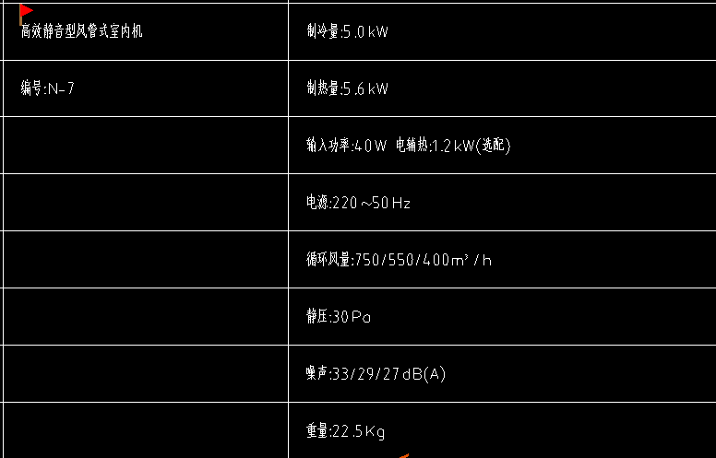 | 台 | 12 | MDV-D56T3/BP3N1-D2(B) | 1957 | 23484 | 安装费根据安装现场而定；估算的话2503一个末端（含安装费、含材料）估算，要以实际材料量和安装难度而定。
5 | 高效静音型风管式室内机4KW | 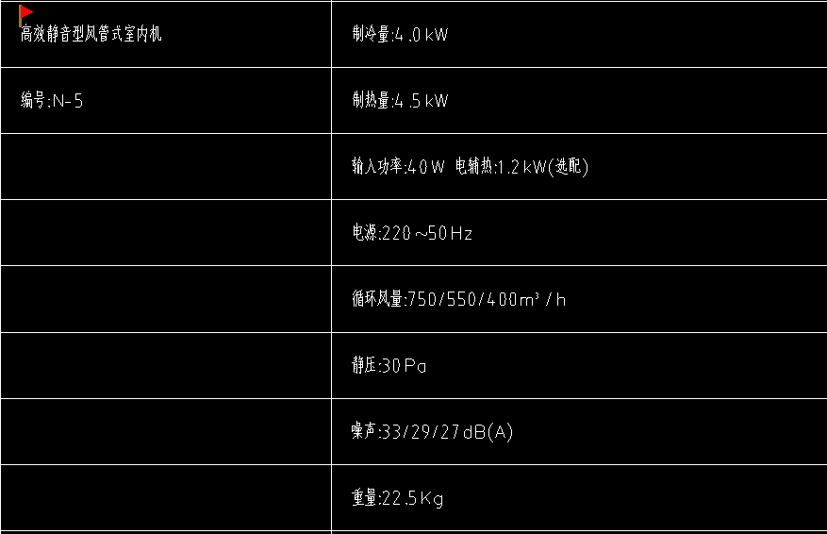 | 台 | 13 | MDV-D45T3/BP3N1-D2(B) | 1820 | 23660 | 安装费根据安装现场而定；估算的话2504一个末端（含安装费、含材料）估算，要以实际材料量和安装难度而定。
6 |  | 线控器 | 个 | 49 | 线控器 | 130 | 6370
7 | 含税合计 | 13%增值税发票 |  |  |  |  | 226072
不含运费
公司名称：四川美亿制冷设备有限公司 联系人姓名：王先明先生 手机号：18381056799

